Hoja1
Anotado despues de la compra, posiblemente los precios no coincidan | Cantidad | Costo | Importa | Total | SI LLEGO TODO
 | 2 | 241 | 482 | 4008.63 | SI LLEGO TOD BIEN
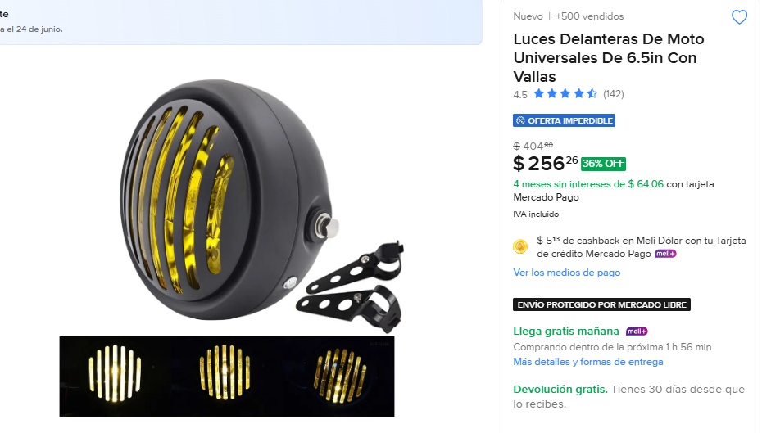

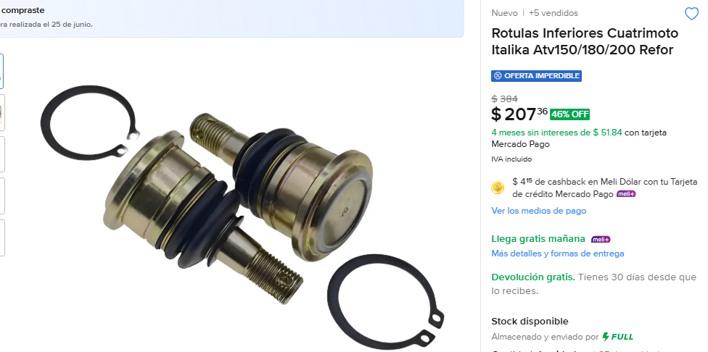
 | 3 | 207 | 621 |  | SI LLEGO TODO BIEN

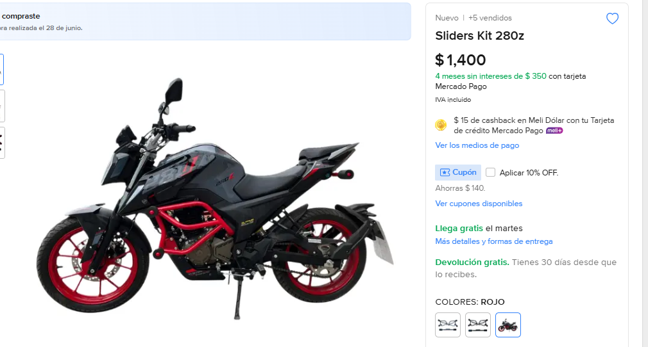
 | 1 | 1400 | 1400 |  | SI LLEGO TODO BIEN


 | 3 | 67.21 | 201.63 |  | SI LLEGO TODO BIEN

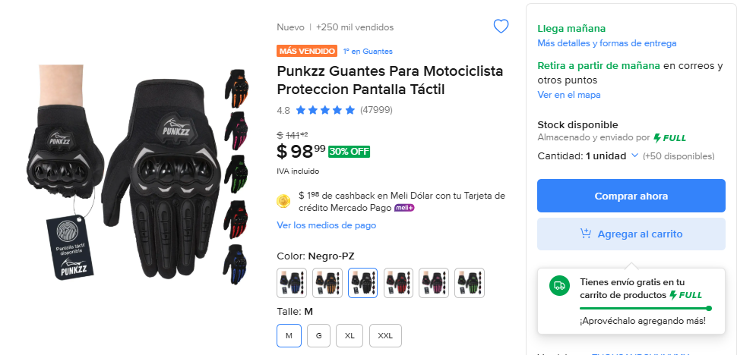
 | 4 | 98 | 392 |  | SI LLEGO TODO BIEN

 | Medianos: 2
 | Grandes: 2


 | 4 | 140 | 560 |  | SI LLEGO TODO BIEN

 | Medianos: 2
 | Grandes: 2

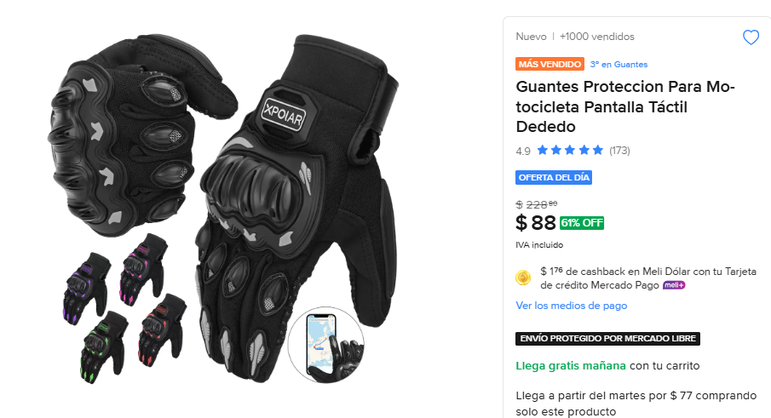
 | 4 | 88 | 352 |  | SI LLEGO TODO BIEN

 | Medianos: 2
 | Grandes: 2

